Column
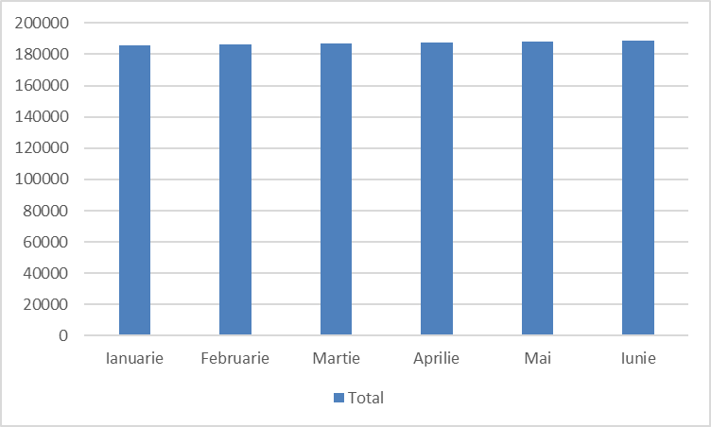
Regiune | Ianuarie | Februarie | Martie | Aprilie | Mai | Iunie | Total / Regiune
Nord | 33500 | 35500 | 37500 | 39500 | 41500 | 43500 | 231000
Vest | 58500 | 57500 | 56500 | 55500 | 54500 | 53500 | 336000
Sud | 60500 | 60000 | 59500 | 59000 | 58500 | 58000 | 355500
Est | 33500 | 33550 | 33600 | 33650 | 33700 | 33750 | 201750
Total | 186000 | 186550 | 187100 | 187650 | 188200 | 188750 | 1124250

Line
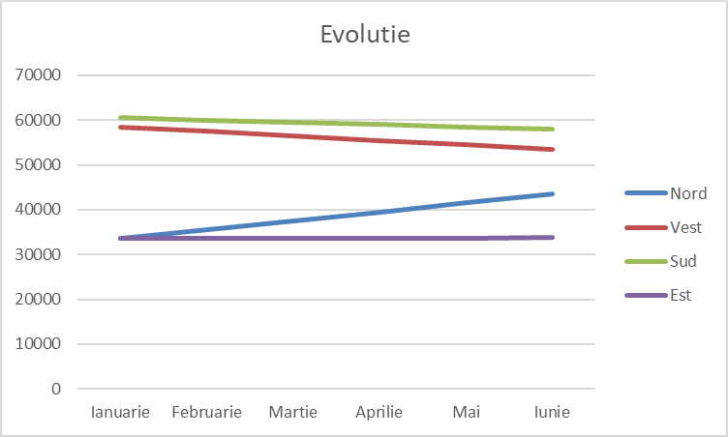
Regiune | Ianuarie | Februarie | Martie | Aprilie | Mai | Iunie | Total / Regiune
Nord | 33500 | 35500 | 37500 | 39500 | 41500 | 43500 | 231000
Vest | 58500 | 57500 | 56500 | 55500 | 54500 | 53500 | 336000
Sud | 60500 | 60000 | 59500 | 59000 | 58500 | 58000 | 355500
Est | 33500 | 33550 | 33600 | 33650 | 33700 | 33750 | 201750
Total | 186000 | 186550 | 187100 | 187650 | 188200 | 188750 | 1124250

Pie
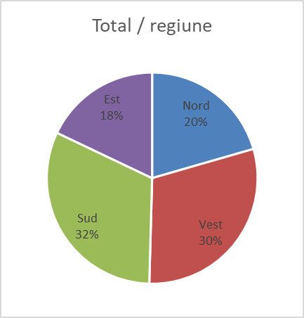
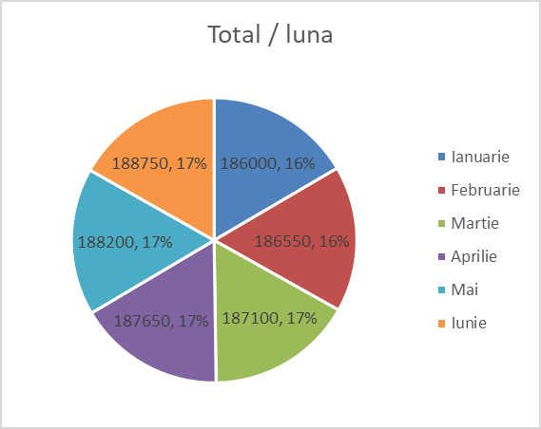
Regiune | Ianuarie | Februarie | Martie | Aprilie | Mai | Iunie | Total / Regiune
Nord | 33500 | 35500 | 37500 | 39500 | 41500 | 43500 | 231000
Vest | 58500 | 57500 | 56500 | 55500 | 54500 | 53500 | 336000
Sud | 60500 | 60000 | 59500 | 59000 | 58500 | 58000 | 355500
Est | 33500 | 33550 | 33600 | 33650 | 33700 | 33750 | 201750
Total | 186000 | 186550 | 187100 | 187650 | 188200 | 188750 | 1124250

